Sewing Instruction
*Sewing Instruction
8. Construction w/ sketch (** Pls check the Section 5) S#307127 / 299823 | 10. Body & Trim matching by Color

*넥&암홀바인딩 : 5/16"
** JOIN SEAM 위치: 입어서 왼쪽 포워드씸에 물리게 작업
앞판 그래픽 있습니다.
어깨씸포워드:
1/4"
 | BODY FABRIC | THREAD 40수 2합 | THREAD 150D | MAIN LABEL | BODY FABRIC | THREAD 40수 2합 | THREAD 150D | MAIN LABEL
 |  | ALL TOP STITCH | LOOPER STITCH | Centered 3/8" down from neck seam |  | ALL TOP STITCH | LOOPER STITCH | Centered 3/8" down from neck seam
 | Entire top,slvs,neck binding | 삼봉윗실,오바로크,본봉 | 삼봉밑실 |  | Entire top,slvs,neck binding | 삼봉윗실,오바로크,본봉 | 삼봉밑실
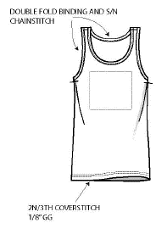
-넥트림: 오바로크사 40수 2합 사용.
-사이드씸 오바로크사: 40수 2합사용
-본봉스티치사: 40수 2합사용
-소매햄, 밑단햄 삼봉윗실: 40수 2합 사용
-소매햄, 밑단햄 삼봉루빠밑실: 150 D 사용
 | ICY PINK(ICE CREAM) | DTM TO BODY | DTM TO BODY | GAP BLUE
 | FRESH CORAL(ANML HEADS) | DTM TO BODY | DTM TO BODY | GAP BLUE
 | IVORY FROST(UNICORN) | DTM TO BODY | DTM TO BODY | COOL GREY
 | BLUE GALAXY(HEART) | DTM TO BODY | DTM TO BODY | WHITE
 | B50(DINO) | DTM TO BODY | DTM TO BODY | WHITE

 | 11. Watch out!!
밑단햄높이: 5/8"
1/8" GG 통으로 말아서 두줄삼봉 쳐주세요
(밑실 150D 사용)
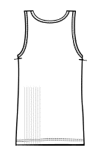
 | 1. CUTTING | 1. 작업 투입 전 요척 확인 및 합의 후 재단 진행 요망
 |  | 2. 24시간 방단 및 FABRIC DATA 확인 후 재단 진행 요망
 |  | 3. 원단도착후 7일내 최소 10% 이상 원단 검사 (본사 QC팀이 제공한 report 양식 사용) & Lab test 실시.
 |  | 4. 원단 검사나 test에서 문제 발견시에는 본사 영업부, QC & 관련 원단팀에 재단 시작전 inform 할것.

*본봉,오바로크 삼봉윗실: 40수 2합
*삼봉밑실: 150D

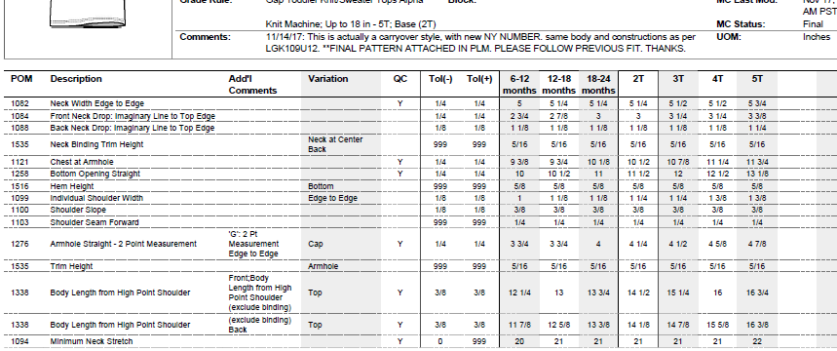
9. Spec Description (** Pls check the Section 5) -FINAL | 2. Sewing & Graphic | 1.모든 스티치 tension및 조시 조절 주의 하여 SPI 준수하여 작업 진행 바랍니다.(SPI11~12)
 |  | 2.넥너비, 어깨너비 스펙 맞추어 작업 바랍니다.
 |  | 3.암홀 스펙 맞추어 양쪽 대칭되도록 작업시 주의 바랍니다.
 |  | 4.소매, 밑단 헴크기 전체 둘레로 일정하게 작업 바랍니다.
 |  | 5.소매 스팩 맞추어 작업 바랍니다.
 |  | 6.두줄삼봉 마무리할때 사이드씸에서 마무리해주세요
 |  | 7.밑단/소매 두줄삼봉 칠때 꿀렁이지 않도록 주의해주세요
 |  | 8.어깨 씸에 모빌론 테이프 들어갑니다.
 |  | 9.바디 길이 스팩 맞춰주세요(넥 제외)
 |  | 10.넥 shape , 자연스럽게 굴려주세요.
 |  | 11. 소매 암홀 좌우 진빠 주의해주세요.
 |  | 12. 어깨경사 높이 좌우 동일하게 작업 바랍니다.
 |  | 13.미니멈 넥스트레치 반드시 확인 바랍니다.

 | 3. Finishing | 1. 아이롱시 자국 나지 않도록 주의해 주세요.
 |  | 2. 제사 처리 철저 해주세요.

 | 4. Packing | 1. 뒷면참조

 | 12. Safety

 | 1. 바늘규정:모든 제품음 검침기를 통과해야 합니다.

Sewing Instruction (2)
*Sewing Instruction
8. Construction w/ sketch (** Pls check the Section 5) S#307127 / 299823 | 10. Body & Trim matching by Color

graphic on front chest
 | BODY FABRIC | THREAD 40수 2합 | THREAD 150D | MAIN LABEL | BODY FABRIC | THREAD 40수 2합 | THREAD 150D | MAIN LABEL
 |  | ALL TOP STITCH | LOOPER STITCH | Centered 3/8" down from neck seam |  | ALL TOP STITCH | LOOPER STITCH | Centered 3/8" down from neck seam
 | Entire top,slvs,neck binding | 삼봉윗실,오바로크,본봉 | 삼봉밑실 |  | Entire top,slvs,neck binding | 삼봉윗실,오바로크,본봉 | 삼봉밑실
-Binding looper thread : 150D
-Sideseam Overlock: 40s/2
-TOPSTITCH: 40s/2
-2N3TH COVERTHREAD Sleeve, Bottom hem: 40s/2
-Sleeve, Bottom hem: 150 D
 | ICY PINK(ICE CREAM) | DTM TO BODY | DTM TO BODY | GAP BLUE
 | FRESH CORAL(ANML HEADS) | DTM TO BODY | DTM TO BODY | GAP BLUE
 | IVORY FROST(UNICORN) | DTM TO BODY | DTM TO BODY | COOL GREY
 | BLUE GALAXY(HEART) | DTM TO BODY | DTM TO BODY | WHITE
 | B50(DINO) | DTM TO BODY | DTM TO BODY | WHITE

 | 11. Watch out!!

 | 1. CUTTING | 1. All of bulk lots should be grouped w/ similar color shading
 |  | And please ensure that against the approved color standard before cutting.
 |  | 2. Please make sure the print quality, then start sewing.

NECK BINDING LOOPER THEAD: 150D

9. Spec Description (** Pls check the Section 5) -FINAL | 2. Sewing & Graphic | 1. Please guarantee tesnsion of all stitch, SPI regulation(11-12).
 |  | 2. Please keep neck width, shoulder width.
 |  | 3. Please keep balance of armhole spec.
 |  | 4. Please keep the shape of bottom hem.
 |  | 5. Please meet the sleeve spec.
 |  | 6. 2N3TH Coverstitch should be finished at side seam.
 |  | 7. Mobilon tape is inserted in shoulder seam.
 |  | 8. Please keep body spec.
 |  | 9. The neck shape should be curved smoothly.
 |  | 10. Please keep the balance of shoulder slope.
 |  | 11. Please be carefull stitch hole.
 |  | 12. Please keep balance of both shoulder slopes.
 |  | 13. Please guarantee minimum neck stretch spec.

 | 3. Finishing | Trimming of loose thread & seam allowance.

 | 4. Packing | refer to packing instrcution

 | 12. Safety

 | 1. All finished garment need to be passed through needle detector before shipment

